-loot_list辅助配置表
Monster |  | List | Loot 1 | Loot 2 | Loot 3 | Loot 4 | Loot 5 | Loot 6 | Odds 1 | Odds 2 | Odds 3 | Odds 4 | Odds 5 | Odds 6 | 说明
201101 | 地宫蝙蝠 | 6001=0.01;6014=0.01;6051=0.01 | 6001 | 6014 | 6051 |  |  |  | 0.01 | 0.01 | 0.01 |  |  |  | 灵魂:1.0%; 胶:1.0%; 硬化兽皮:1.0%
201102 | 自爆甲虫 | 6001=0.005;6023=0.05;6014=0.01 | 6001 | 6023 | 6014 |  |  |  | 0.005 | 0.05 | 0.01 |  |  |  | 灵魂:0.5%; 易燃粉末:5.0%; 胶:1.0%
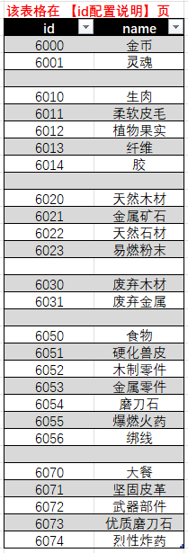
201103 | 跳虫 | 6001=0.01;6014=0.05;6011=0.02;6010=0.12 | 6001 | 6014 | 6011 | 6010 |  |  | 0.01 | 0.05 | 0.02 | 0.12 |  |  | 灵魂:1.0%; 胶:5.0%; 柔软皮毛:2.0%; 生肉:12.0%
201104 | 地宫洞穴人 | 6000=0.2;6001=0.03;6030=0.02;6031=0.02;6010=0.02;6050=0.01 | 6000 | 6001 | 6030 | 6031 | 6010 | 6050 | 0.2 | 0.03 | 0.02 | 0.02 | 0.02 | 0.01 | 金币:20.0%; 灵魂:3.0%; 废弃木材:2.0%; 废弃金属:2.0%; 生肉:2.0%; 食物:1.0%
201105 | 跳虫骑手
201106 | 蝙蝠骑手
201107 | 流浪洞穴人 | 6000=0.03;6001=0.03;6022=0.1;6010=0.01;6050=0.002 | 6000 | 6001 | 6022 | 6010 | 6050 |  | 0.03 | 0.03 | 0.1 | 0.01 | 0.002 |  | 金币:3.0%; 灵魂:3.0%; 天然石材:10.0%; 生肉:1.0%; 食物:0.2%
201108 | 纵火洞穴人 | 6000=0.065;6001=0.03;6055=0.05;6010=0.01;6050=0.005 | 6000 | 6001 | 6055 | 6010 | 6050 |  | 0.065 | 0.03 | 0.05 | 0.01 | 0.005 |  | 金币:6.5%; 灵魂:3.0%; 爆燃火药:5.0%; 生肉:1.0%; 食物:0.5%
201109 | 暴徒洞穴人 | 6000=0.1;6001=0.03;6023=0.1;6010=0.01;6050=0.005 | 6000 | 6001 | 6023 | 6010 | 6050 |  | 0.1 | 0.03 | 0.1 | 0.01 | 0.005 |  | 金币:10.0%; 灵魂:3.0%; 易燃粉末:10.0%; 生肉:1.0%; 食物:0.5%

211101 | 地宫捕奴车 | 6000=0.75;6001=0.4;6053=0.8;6020=1 | 6000 | 6001 | 6053 | 6020 |  |  | 0.75 | 0.4 | 0.8 | 1 |  |  | 金币:75.0%; 灵魂:40.0%; 金属零件:80.0%; 天然木材:100.0%
211102 | 地宫装甲车 | 6000=0.6;6001=0.8;6053=0.95;6031=1 | 6000 | 6001 | 6053 | 6031 |  |  | 0.6 | 0.8 | 0.95 | 1 |  |  | 金币:60.0%; 灵魂:80.0%; 金属零件:95.0%; 废弃金属:100.0%

